关系图
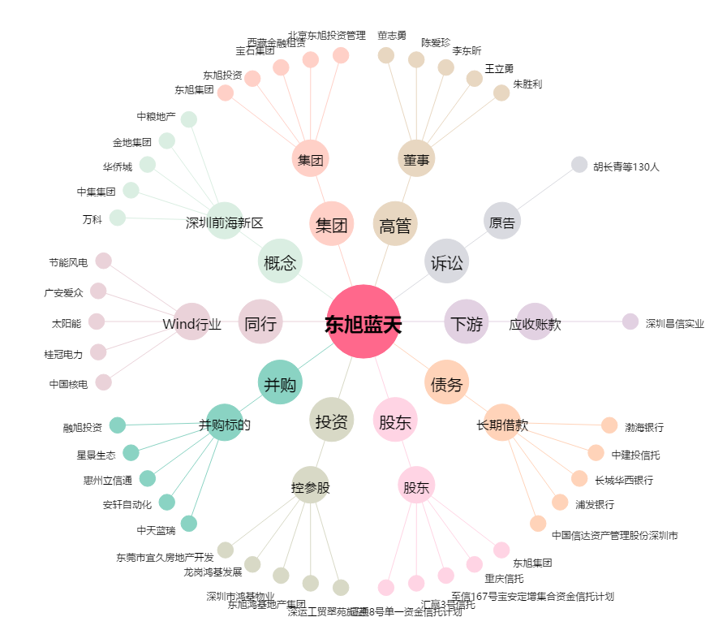
东旭蓝天[000040.SZ] - 关系概览图

